画面レイアウト・項目定義確認
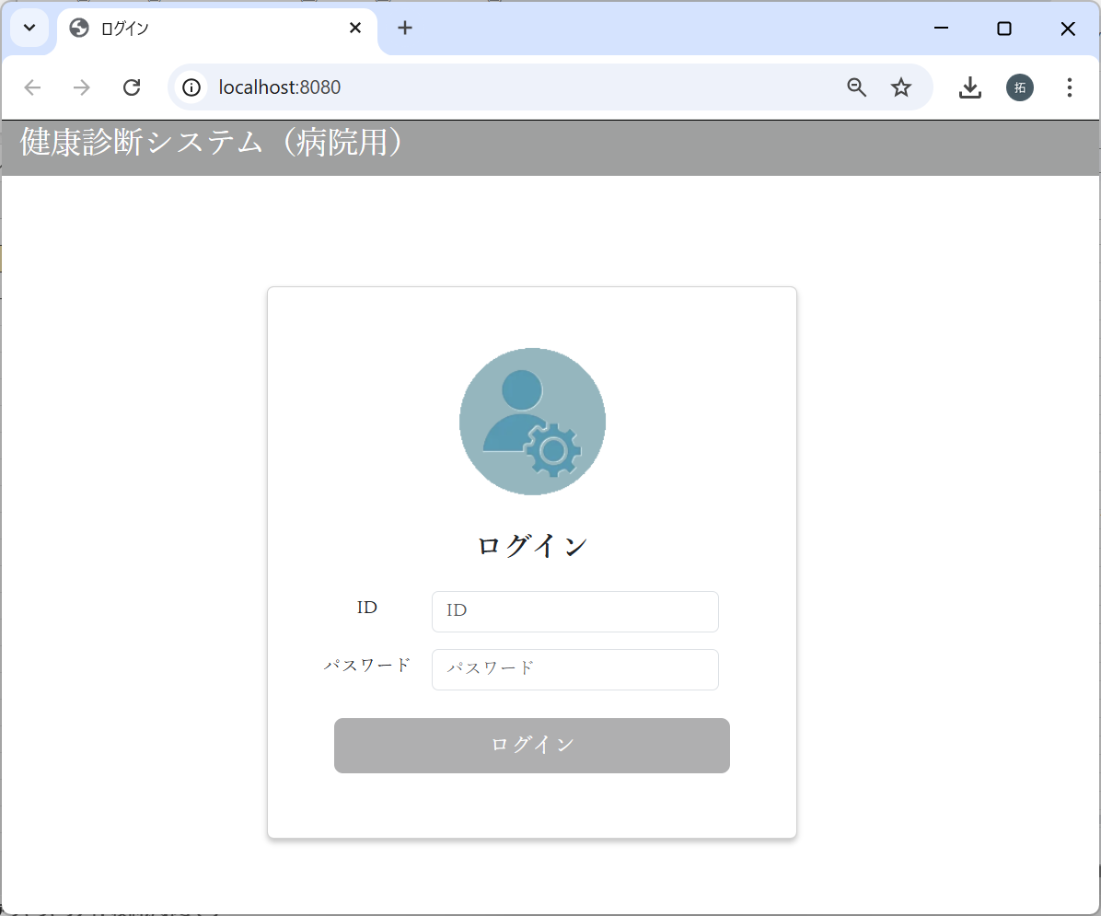
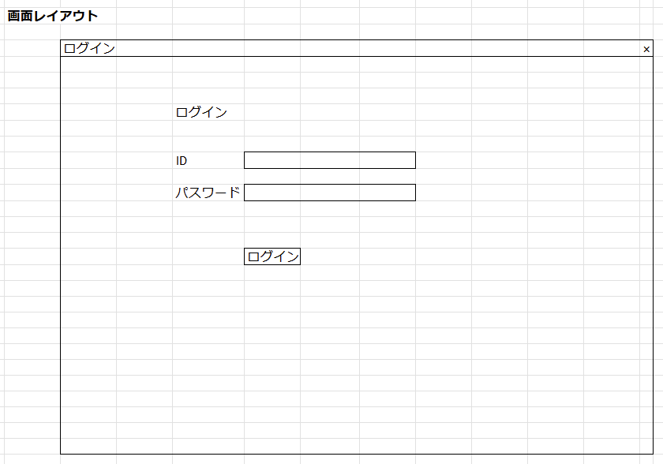
No | テスト内容
1 | 画面レイアウト・項目定義確認

バリデーションチェック
No | テスト内容
2 | バリデーションチェック
2-1 | ユーザID空文字チェック
2-2 | パスワード空文字チェック
2-3 | ユーザ存在チェック
2-4 | パスワードチェック

2-1：ユーザID空文字チェック


ユーザIDが未入力の場合
でログインボタンクリック

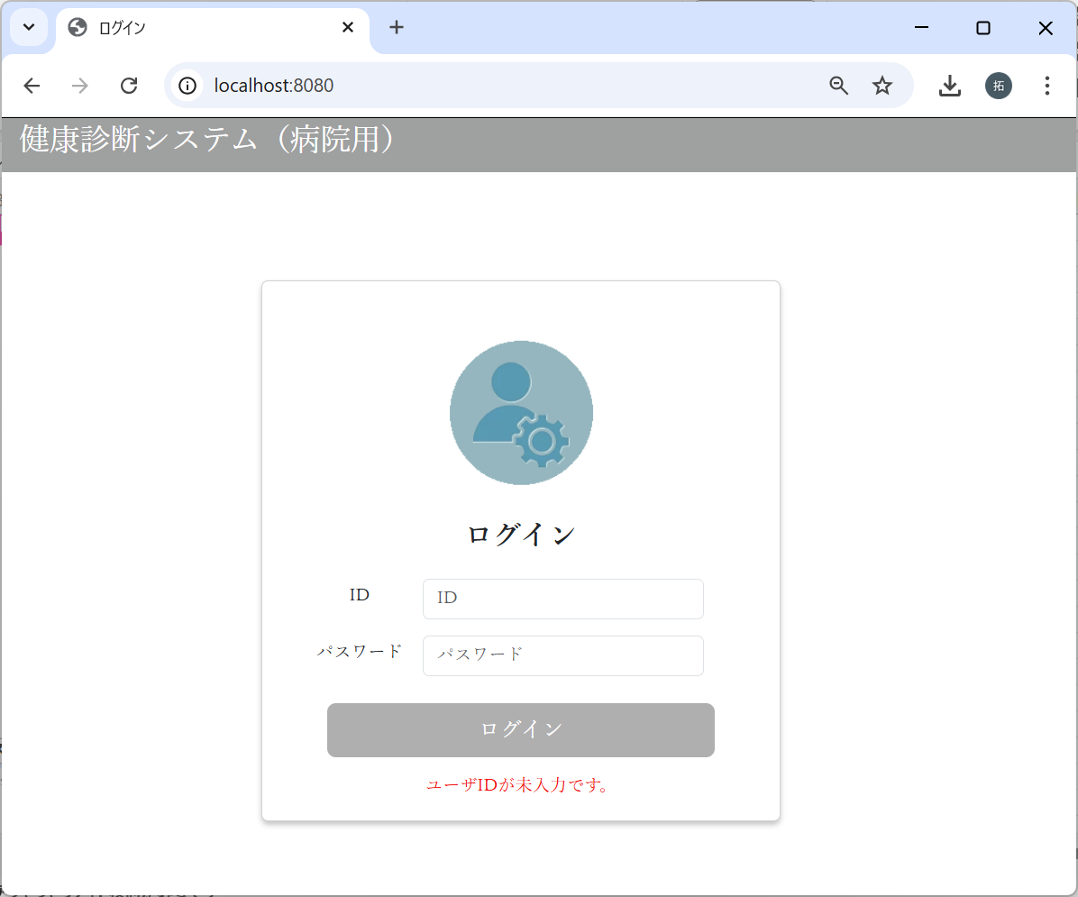

ユーザIDが未入力です。
のエラーメッセージが表示された。

2-2：パスワード空文字チェック
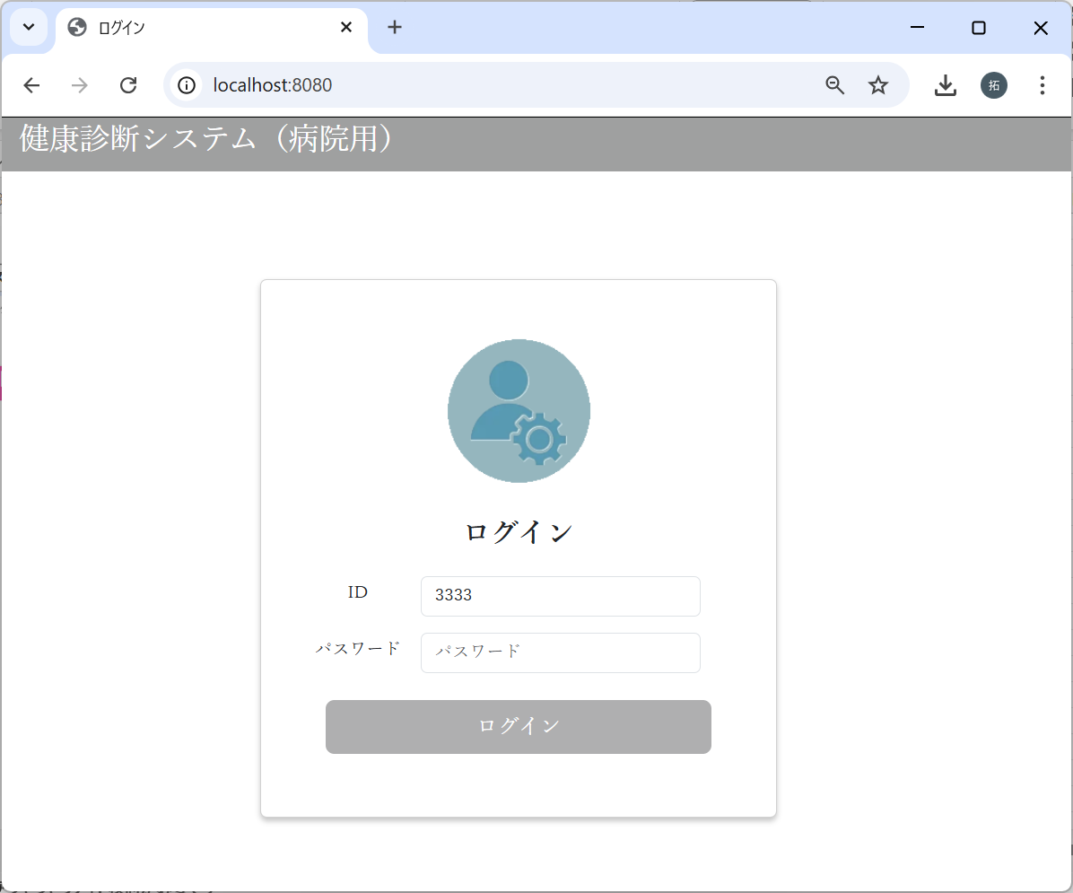

パスワードが未入力の場合
でログインボタンクリック



パスワードが未入力です。
のエラーメッセージが表示された。

2-3：ユーザ存在チェック
m_userテーブル
user_id | password | first_name | last_name | age | sex | tel
ユーザID | パスワード | 名 | 姓 | 年齢 | 性別 | 電話番号
10001 | 9a934400c85ec9c23858b8b4043fcc409862b1b513f3b89ff05c106a7b1382e4319a5f631e94d5d016c68b342243b0d0fd9e9fbbe2b24e2fc680ed3eb4d0769a | 佐々木 | 謙介 | 28 | 1 | 08011223344
※ただしパスワードは暗号化されている。暗号化前の値は「Sasaki0209Kensuke」


ユーザIDにDB未登録の
値を入力した場合
でログインボタンクリック



該当ユーザが存在しません。
のエラーメッセージが表示された。

2-4：パスワードチェック
m_userテーブル
user_id | password | first_name | last_name | age | sex | tel
ユーザID | パスワード | 名 | 姓 | 年齢 | 性別 | 電話番号
10001 | 9a934400c85ec9c23858b8b4043fcc409862b1b513f3b89ff05c106a7b1382e4319a5f631e94d5d016c68b342243b0d0fd9e9fbbe2b24e2fc680ed3eb4d0769a | 佐々木 | 謙介 | 28 | 1 | 08011223344
※ただしパスワードは暗号化されている。暗号化前の値は「Sasaki0209Kensuke」
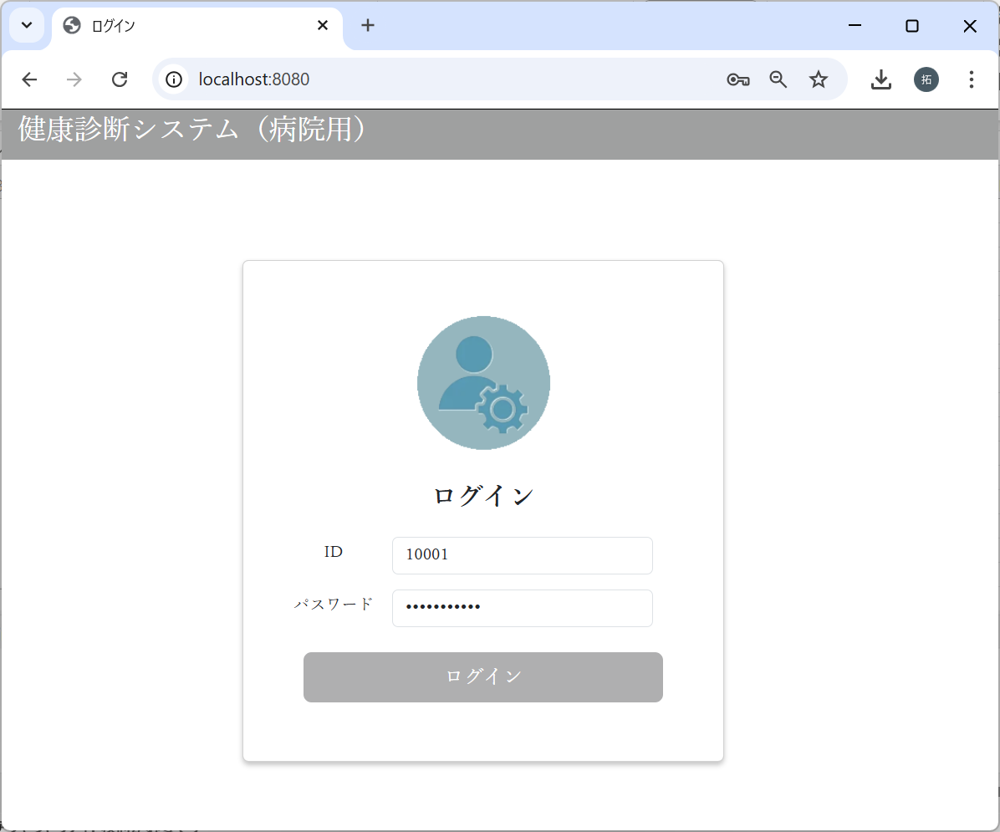

パスワードに”0209Kensuke”
を入力した場合
でログインボタンクリック

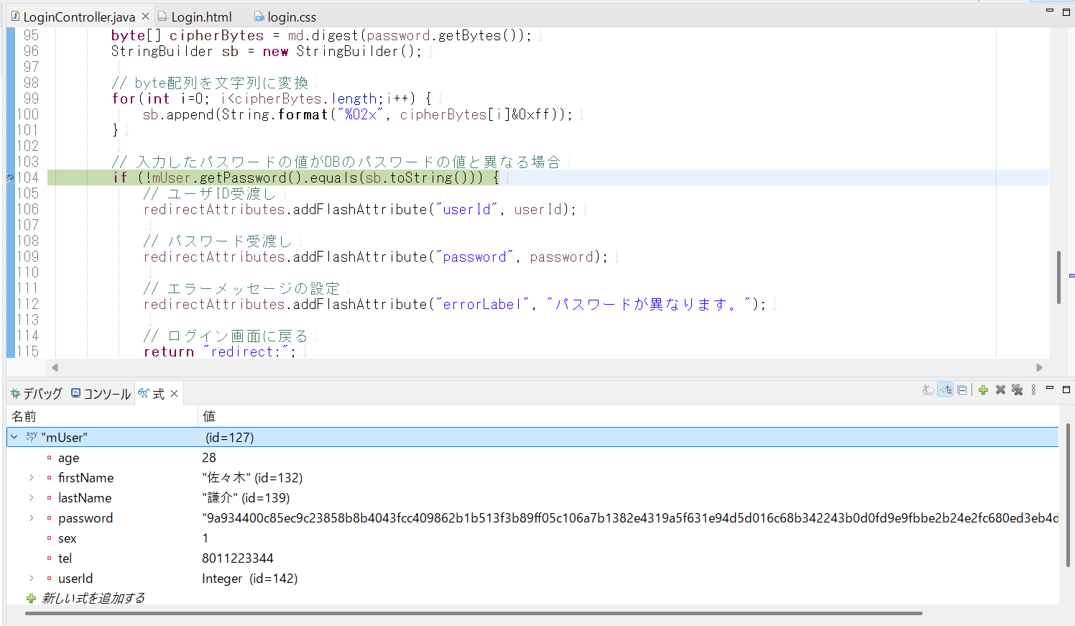

入力されたパスワード、DBのパスワードの比較は、
暗号化された値どうしで比較している。



パスワードが異なります。
のエラーメッセージが表示された。

画面遷移
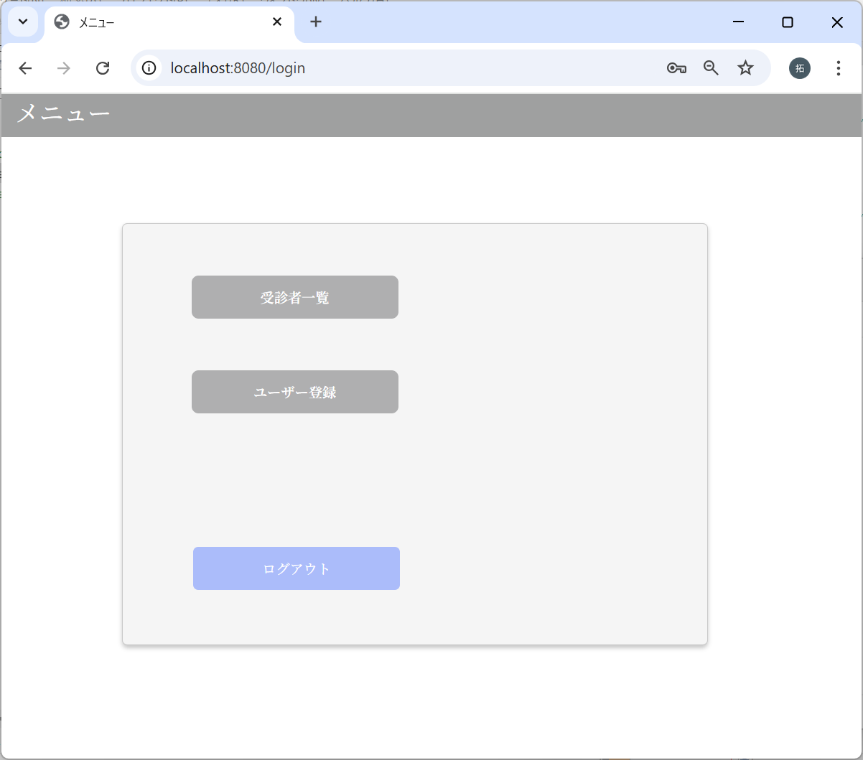
No | テスト内容
3 | 画面遷移

m_userテーブル
user_id | password | first_name | last_name | age | sex | tel
ユーザID | パスワード | 名 | 姓 | 年齢 | 性別 | 電話番号
10001 | 9a934400c85ec9c23858b8b4043fcc409862b1b513f3b89ff05c106a7b1382e4319a5f631e94d5d016c68b342243b0d0fd9e9fbbe2b24e2fc680ed3eb4d0769a | 佐々木 | 謙介 | 28 | 1 | 08011223344
※ただしパスワードは暗号化されている。暗号化前の値は「Sasaki0209Kensuke」
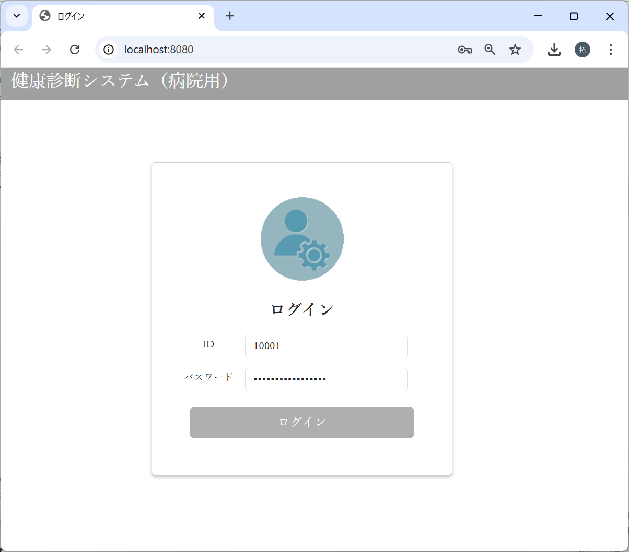

パスワードに”Sasaki0209Kensuke”
を入力した場合
でログインボタンクリック

